All Stocks Analysis
All Stocks (2017)

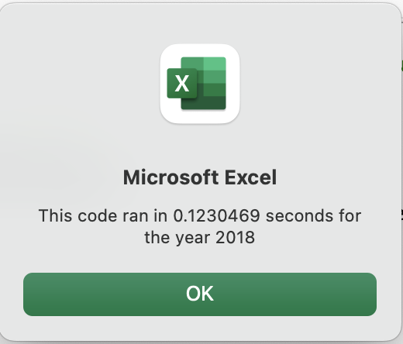
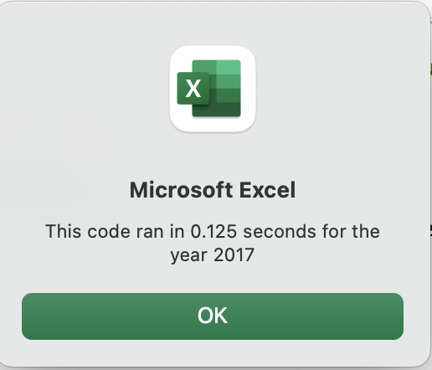
Ticker | Total Daily Volume | Return
AY | 136,070,900 | 8.9%
CSIQ | 310,592,800 | 0.0%
DQ | 35,796,200 | 0.0%
ENPH | 221,772,100 | 0.0%
FSLR | 684,181,400 | 0.0%
HASI | 80,949,300 | 0.0%
JKS | 191,632,200 | 0.0%
RUN | 267,681,300 | 0.0%
SEDG | 206,885,200 | 0.0%
SPWR | 782,187,000 | 0.0%
TERP | 139,402,800 | 0.0%
VSLR | 109,487,900 | 0.0%

